상품제안서
원터치 12k 더블살대 3단암막양우산+송월타올라이트무지130g 우산타올 세트 | 상품코드: S43733

 |  |  |  |  |  |  | 02-713-8555 | www.synergygift.co.kr
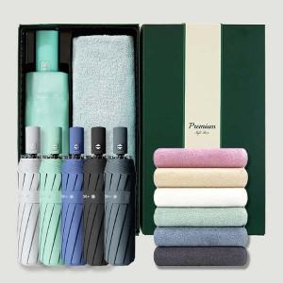

【상세/제작정보】 | <span style="font-size: 12pt;">* 50세트이상 구매시 손잡이 패드1도인쇄 무료</span>

【인쇄/포장옵션】 | [우산] 손잡이1도, [우산] 커버 컬러전사, [수건] 자수 / 포장지포장

【공급단가】 | 수량 | 50~ | 100~ | 500~ | 1,000~ | 2,000~
*VAT별도 | 단가 | 15,860원 | 15,000원 | 14,270원 | 13,900원 | 13,660원

【상품 URL】 | https://www.synergygift.co.kr:443/src/goods_detail.php?gdno=43733

